LEGENDE
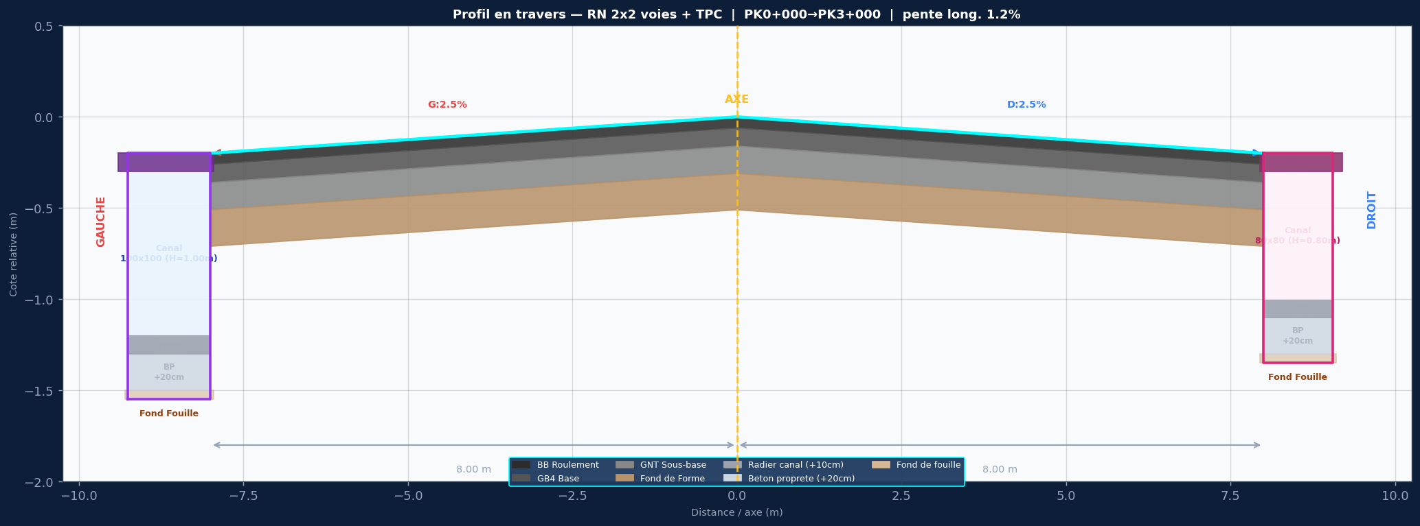

SPECIFICATIONS DU PROJET
Titre: RN 2x2 voies + TPC
Devers: G:2.5% | D:2.5%
Largeurs: 2x(2x3.50m + BAU 1.0m) | dist axe/bord = 8.0m
Couches: BB 6cm / GB4 10cm / GNT 15cm / FF 20cm
Pente long.: 1.2%
Cote axe Z0: 102.500 m NGF
PK debut/fin: 0+000 / 3+000
Pas PK: 25 m

ASSAINISSEMENT GAUCHE — 100x100 (H=1.00m)
Caniveau ferme 100x100 — H int=1.00m / dalle=15cm / radier=10cm / BP=20cm
ASSAINISSEMENT DROIT — 80x80 (H=0.80m)
Caniveau ferme 80x80 — H int=0.80m / dalle=12cm / radier=10cm / BP=20cm

STRATIGRAPHIE ASSAINISSEMENT (de bas en haut) :
Fond de Fouille (cote la plus basse)
+ 20 cm → Beton de Proprete (BP) dessus de la couche de 20cm
+ 10 cm → Radier Interieur interieur fond du caniveau
+ H canal (100 / 80 / 60 / 50 cm...) hauteur utile interieure
+ e dalle Tablier Fini = bord chaussee

COLONNES COTE_GAUCHE
PK
AXE_BB
AXE_GB4
AXE_GNT
AXE_Fond_Forme
G_Bord_Voie1
G_Bord_Voie2
G_BB_Roulement
G_GB4_Base
G_GNT_SousBase
G_Fond_Forme
G_Bordure_Finie
G_Tablier_Fini_100x100
G_Radier_Interieur
G_Beton_Proprete
G_Fond_Fouille
G_Bord_Propriete
COLONNES COTE_DROIT
PK
AXE_BB
AXE_GB4
AXE_GNT
AXE_Fond_Forme
D_Bord_Voie1
D_Bord_Voie2
D_BB_Roulement
D_GB4_Base
D_GNT_SousBase
D_Fond_Forme
D_Bordure_Finie
D_Tablier_Fini_80x80
D_Radier_Interieur
D_Beton_Proprete
D_Fond_Fouille
D_Bord_Propriete

